상품제안서
단지보틀 페트 700ml | 상품코드: S36593

 |  |  |  |  |  |  | 02-713-8555 | www.synergygift.co.kr
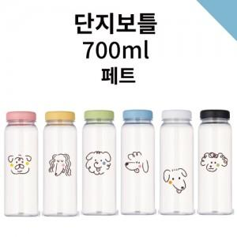

【상세/제작정보】 | <p><span style="font-size: 14pt;">※ 실크2도 별도 문의 바랍니다.</span></p>

【인쇄/포장옵션】 | 단면/양면 실크1도 / 포장지포장

【공급단가】 | 수량 | 100~ | 300~ | 1,000~ | 3,000~ | 10,000~
*VAT별도 | 단가 | 1,300원 | 1,240원 | 1,180원 | 1,160원 | 1,120원

【상품 URL】 | https://www.synergygift.co.kr:443/src/goods_detail.php?gdno=36593

